상품제안서
5구 후레쉬 랜턴 충전식 | 상품코드: F29281

 |  |  |  |  |  |  | 02-412-0044 | www.easy1.co.kr
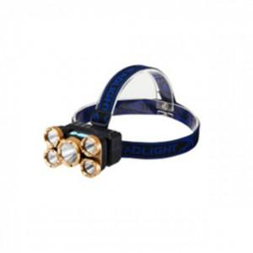

【상세/제작정보】 | 기본수량이하 별도문의 주문전 재고확인 부탁드립니다.

【인쇄/포장옵션】 | 실크 / 포장불가능

【공급단가】 | 수량 | 100~ | 300~ | 500~ | 1,000~ | 3,000~
*VAT별도 | 단가 | 13,800원 | 13,570원 | 13,220원 | 12,990원 | 12,650원

【상품 URL】 | https://easy1.co.kr:443/src/goods_detail.php?gdno=29281

